Introduction
COP Occitanie | Plan d'action

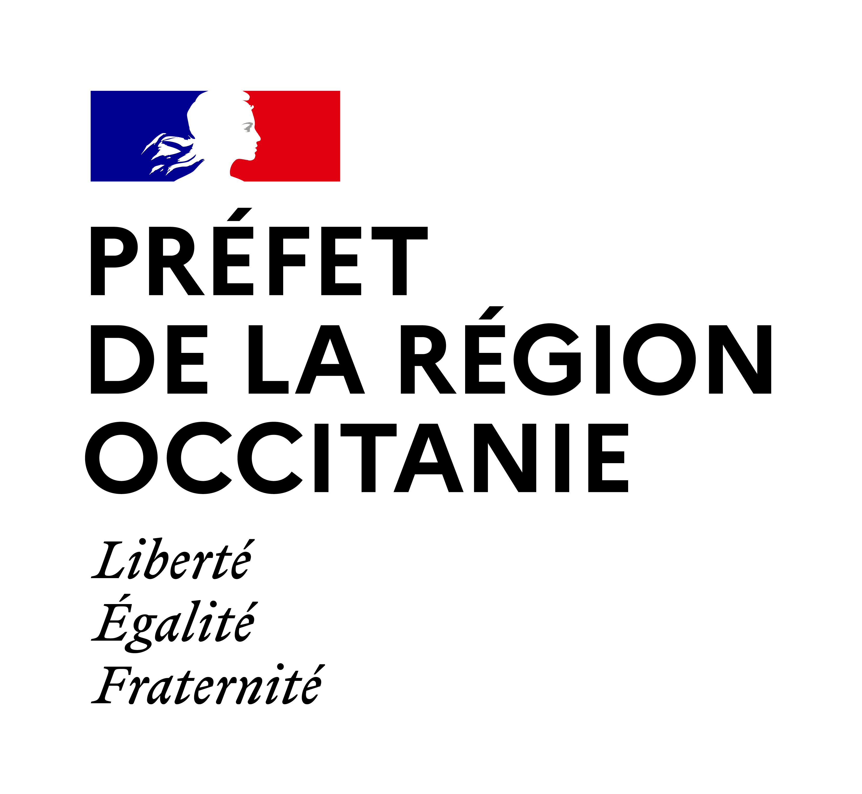 |  |  | 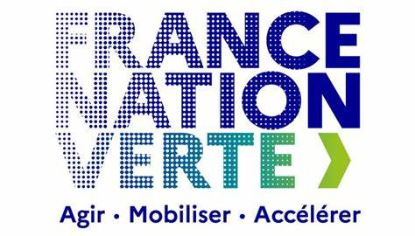 | 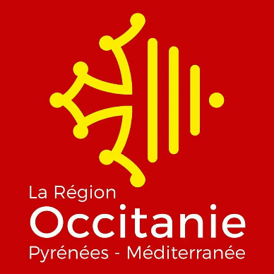

1. Qu’est-ce que la COP Occitanie ?

La COP Occitanie vise à faire atterrir au niveau régional la démarche nationale de planification écologique : > Une vision partagée et territorialisée de l’ambition, sous la forme d’objectifs de réduction des émissions de GES, de maintien de la biodiversité et de préservation des ressources sont définis à 2030, et partagé, qui prend en compte la situation actuelle de la région. > Un cadre d’échange commun, fondé sur cette vision partagée, qui rassemble toutes les parties prenantes concernées (Etat, Région, collectivités locales, partenaires institutionnels, fédérations professionnelles, associations, citoyens…), afin de faciliter l’appropriation des enjeux, d’imaginer des solutions adaptées à chaque territoire pour y répondre et de répartir les efforts pour le faire. > Un suivi régulier, pour veiller à la mise en œuvre effective des actions et adapter la démarche aux nouveaux enjeux. Lancé en novembre 2023, ce processus a permis d’aboutir à la rédaction de deux documents clés : - une feuille de route, qui porte l’esprit de la planification et propose les actions prioritaires à engager collectivement dès 2025 - le présent plan d’action qui lui est annexé, et qui vient concrétiser en actions les priorités qui ont émergé. Il permettra d’assurer leur suivi dans les années à venir. Il a une vocation évolutive, et sera régulièrement modifié en fonction de l'évolution des différents chantiers.

2. Intention et structure du plan d'action

Ce plan d'action a été initié en 2024 et permet de détailler une vision à l'horizon 2030. Il se structure en 4 niveaux :

> Les objectifs régionaux |  | définis à l'horizon 2030 sur les différentes thématiques de la COP Occitanie. Initialement proposés par le SGPE, ils ont été adaptés pour mieux correspondre aux spécificités locales. Ces objectifs permettent d’identifier les trajectoires propres à l’Occitanie sur lesquelles agir dans le cadre de la planification écologique.

> Les actions |  | pour coordonner les acteurs dans la mise en œuvre de la territorialisation de la planification. Issues des réflexions locales, elles font le lien entre les objectifs et leur réalisation à travers des projets concrets. Plus qu’une ambition, les actions COP cherchent à flécher vers les moyens et la manière d'atteindre l’objectif associé.

> Les projets |  | proposés par les acteurs du territoire au niveau local, à travers les concertations départementales, ou via des contributions ad hoc. La COP visera à encourager les projets contribuant aux objectifs fixés par la feuille de route, et cherchera à suivre et mesurer cette contribution aussi finement que possible. Ces projets ont été anonymisés lorsqu'ils ont été remontés lors des concertations départementales ou sur demande du porteur. Ils ont été portés à connaissance des acteurs pertinents, sous leur format original, de manière à faciliter leur émergence et réalisation.

> Les idées / Propositions |  | recensés lors des concertations départementales ou via des contributions ad hoc. Cet onglet recense de nombreuses suggestions d'action ou de projet à développer sur certains territoires, ou dans la région de manière générale.

3. Version et contacts

Version : | 1.0 publiée le 29/11/2024

Contacts : | cop-occitanie@developpement-durable.gouv.fr

